A
1. Uma verificação em um aparelho de rebitagem de chapas indicou que, em cada 100 rebites, em média 12 ficaram defeituosos. Determine, com grau de confiança de 95% (z* = 1,96) o intervalo de confiança (1 casas decimal em porcentagem) para todos os de rebites defeituosos desse aparelho: (1 ponto).
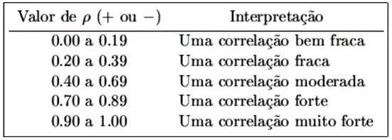
5. CORRELAÇÃO |  |  | QUESTÕES
n | independente | dependente | Coeficiente de correlação r:
1 | 2.86 | 3.08 | força da correlação:
2 | 2.68 | 2.82 | Elaborar o gráfico de correlação: | -
3 | 2.92 | 2.78 | ajustar escala x (2,5 a 3,71) | -
4 | 2.82 | 2.98 | ajustar escala y (2,5 a 4,1) | -
5 | 2.66 | 3.00 | Equação da reta e r2 no gráfico: | -
6 | 2.81 | 2.68 | Verificar, por cálculos, se há outliers na amostra e responder sim/não.
7 | 2.78 | 2.96
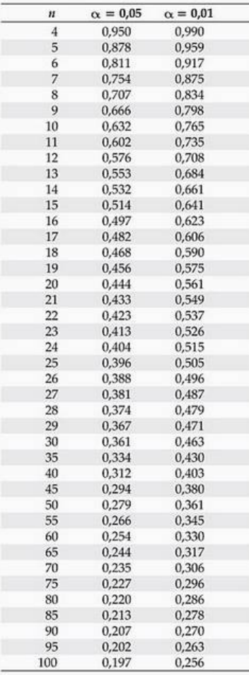
8 | 3.08 | 2.90 | A correlação é confiável c/95%?
9 | 2.94 | 3.18 | A correlação é confiável c/99%?
10 | 2.86 | 3.16
11 | 3.14 | 3.54
12 | 3.58 | 3.36
13 | 3.10 | 3.18 | GRÁFICO
2. Seja P uma população normalmente distribuída, com média desconhecida e mas desvio padrão igual a 4. Ao se extrair uma amostra aleatória de n=32, obteve-se uma média x = 37,6. Com base nesses dados, calcule o intervalo de confiança (valor inferior e superior do intervalo; arredondar para duas casas decimais) para a média com grau de confiança de 95% (z* = 1,96): (1 ponto)
14 | 3.40 | 3.12
15 | 3.38 | 3.86
16 | 3.14 | 2.92
17 | 3.18 | 3.46
18 | 3.26 | 3.44
19 | 2.96 | 3.62
20 | 3.02 | 3.90
OUTLIERS

3. Um levantamento indicou que, em média, os clientes permanecem 45 minutos fazendo compras em determinado supermercado, com desvio padrão de 12 minutos. Essa permanência é normalmente distribuída. (1 ponto)

Qual a probabilidade do cliente permanecer no supermercado entre 24 e 52 minutos (1 casa decimal em %)?
Qual a probabilidade do cliente permanecer no supermercado mais de 35 minutos (1 casa decimal em %)?

4. O manual de uma determinada máquina indica que o consumo de energia é, em média, 53 KW/h. Após alguns ajustes no projeto, uma verificação em 32 máquinas mostrou que o consumo passou a 51 KW/h, em média, com desvio padrão de 5 KW/h. Supondo que a distribuição do consumo segue uma curva normal (arredondamento com 1 casa decimal em porcentagem) pode-se afirmar que o ajuste reduziu o consumo da máquina? (1,6 pontos)? Qual a probabilidade de se estar errado ao se considerar que o ajuste reduziu o consumo (0,4 pontos)?

a) Com grau de confiança de 95% (α=5%)? (0,8 pontos)
b) Com grau de confiança de 99% (α=1%)? (0,8 pontos)

